상품제안서
해피타임 여권케이스 | 상품코드: F30190

 |  |  |  |  |  |  | 02-412-0044 | www.easy1.co.kr
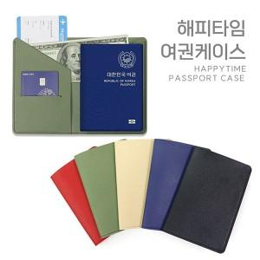

【상세/제작정보】 | ＊동판비 50,000원(VAT별도)

【인쇄/포장옵션】 | 레이저, 불박 / 지퍼백

【공급단가】 | 수량 | 100~ | 300~ | 500~ | 1,000~ | 3,000~
*VAT별도 | 단가 | 2,380원 | 2,290원 | 2,210원 | 2,120원 | 2,040원

【상품 URL】 | https://dev.easy1.co.kr:443/src/goods_detail.php?gdno=30190

